DataBase
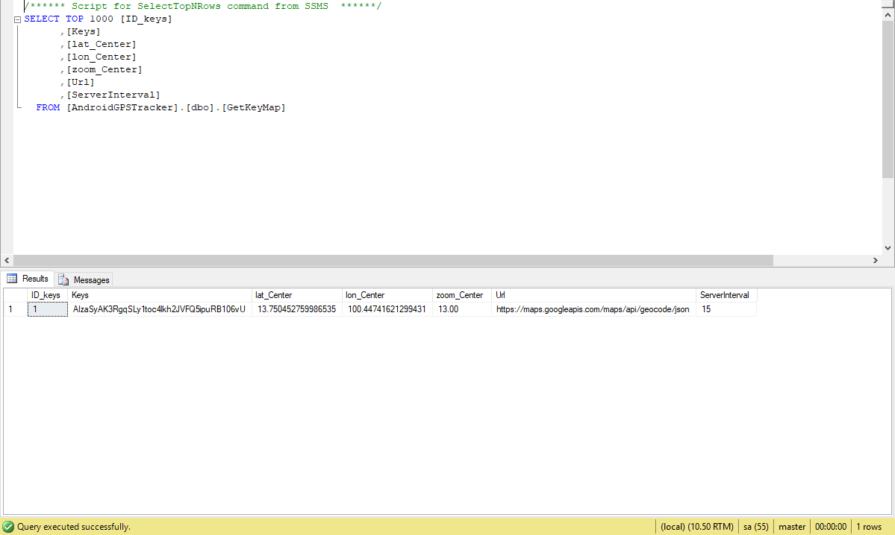
GPS Rider Module

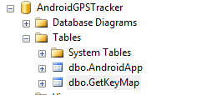
Database

AndroidGPSTracker
 | AndroidApp
 | GetKeyMap

ตารางของ AndroidApp จะมีรายละเอียดดังนี้
จะเก็บข้อมูลเกี่ยวกับ การตั้งค่าของ Android ของแต่ละเครื่อง

[Android_ID] |  | int | รหัสของ Android แต่ละเครื่อง
[Android_Name] |  | nvarchar(50) | ชื่อของ Android แต่ละเครื่อง
[Lat] |  | nvarchar(50) | ค่าที่อยู่ latitude
[long] |  | nvarchar(50) | ค่าที่อยู่ longitude
[Business_Date] |  | datetime | วันที่ ที่ส่งมาจาก Android แต่ละเครื่อง ให้นำค่าจากเว็บเซอร์วิสมาบันทึก
[ADInterval] |  | int | ระยะเวลาที่ต้องการให้ Android GetLocation ทุกๆ กี่วินาที

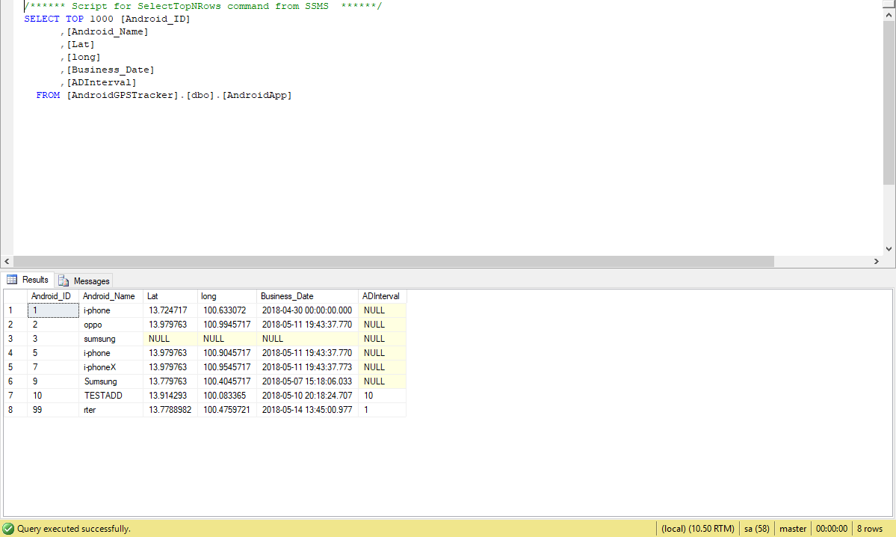

ตารางของ GetKeyMap จะมีรายละเอียดดังนี้
จะเก็บข้อมูลเกี่ยวกับการตั้งค่าระบบ และ Window App

[ID_keys] |  | int | รหัส Keys
[Keys] |  | nvarchar(500) | Keys ที่ใช้ในการ GetAPI ของ Google อาจมีข้อจำกัดเป็นจำนวนครั้ง ถ้าใช้บ่อยมากอาจจะต้องซื้อแพ๊คเกจ
[lat_Center] |  | nvarchar(255) | ค่าที่อยู่ latitude ของ WinApp ว่าเปิดโปรแกรมขึ้นมา จะให้แผนที่อยู่ในพิกัดโซนไหน
[lon_Center] |  | nvarchar(255) | ค่าที่อยู่ longitude ของ WinApp ว่าเปิดโปรแกรมขึ้นมา จะให้แผนที่อยู่ในพิกัดโซนไหน
[zoom_Center] |  | numeric(18,2) | ตั้งค่าการ Zoom ของ WinApp ว่าเปิดโปรแกรมขึ้นมา จะให้แผนที่ ซูมอยู่ระดับไหน
[Url] |  | nvarchar(100) | URL ที่ใช้ในการ GetAPI ของ Google
[ServerInterval] |  | int | การตั้งค่าระยะเวลา WinApp ให้ อัพเดทข้อมูลของ Rider ทุกกี่วินาที

Android
 | GPS Rider Module

 | หน้าจอ AndroidApp
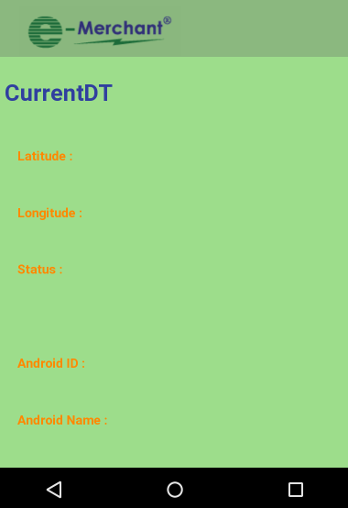

1 | เมื่อเปิดโปรแกรม จะตรวจสอบ ว่ามีการสร้างfolder และ ไฟล์ config แล้วหรือไม่ถ้ายังไม่สร้าง จะทำการสร้างให้ อัตโนมัติ
 | แต่จะมีแต่หัวข้อให้ ไม่ได้ใส่ค่าให้ User ต้องใส่ค่าเอง
 | AndroidGPS
 | ConfigApp.txt
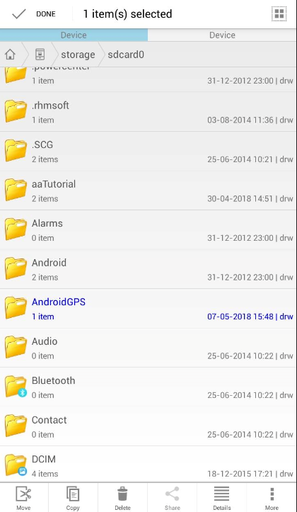

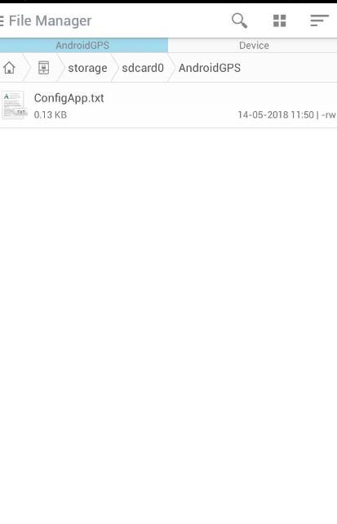

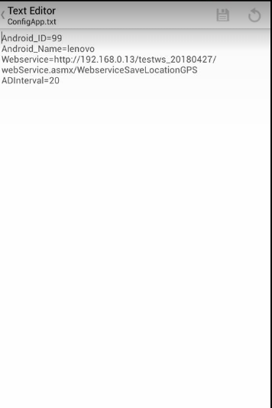
 | ตัวอย่างนี้User ใส่ค่าเรียบร้อยแล้ว |  |  | หัวข้อที่ต้องใส่ค่า
 |  |  |  | Android_ID= | รหัสของ Android
 |  |  |  | Android_Name= | ชื่อของ Android
 |  |  |  | Webservice= | URL ของ Webservice ที่มีไว้รับค่าแล้วบันทึกข้อมูลลง ฐานข้อมูล
 |  |  |  | ADInterval= | ระยะเวลาที่ต้องการให้ Android GetLocation ทุกๆ กี่วินาที

2 | เมื่อตั้งค่าเรียบร้อยแล้วและเปิดโปรแกรมอีกครั้ง จะทำการ GetLocation ให้ตามระยะเวลาที่กำหนด

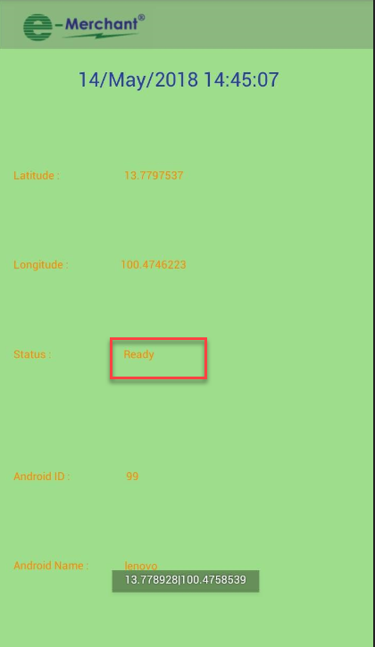
 |  | หน้าจอจะแสดง
 |  | วันที่เวลาปัจจุบัน
 |  | แสดง Latitude Longtitude
 |  | แสดงสถานะการใช้งาน Status
 |  |  | Ready คือ สามารถใช้งานได้ปกติ
 |  |  | Can not GetLocation Please Check Internet!! คือไม่สามารถเชื่อมต่อ อินเตอร์เน็ตได้ ต้องลองตรวจสอบดูว่า เปิด wifi แล้วหรือยัง
 |  |  | Can not Connection Service !! คือไม่สามารถส่งค่า ให้เว็บเซอร์วิสได้ ต้องลองตรวจสอบดูว่า ใส่ค่า UrlในConfig.txt ผิดหรือไม่ หรือเชื่อมต่อกับ เซอร์เวอร์ได้หรือไม่
 |  | รหัสเครื่อง Android
 |  | ชื่อเครื่อง Anroid

WebService
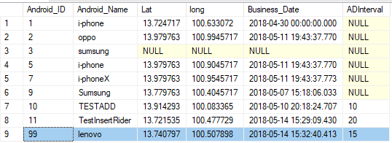
webservice

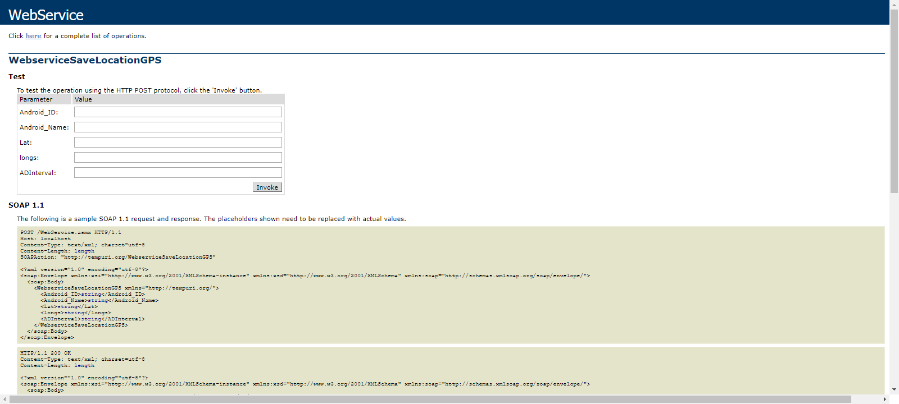

ถ้าได้รับค่า ID ใหม่จะทำการ Insert ข้อมูลใหม่

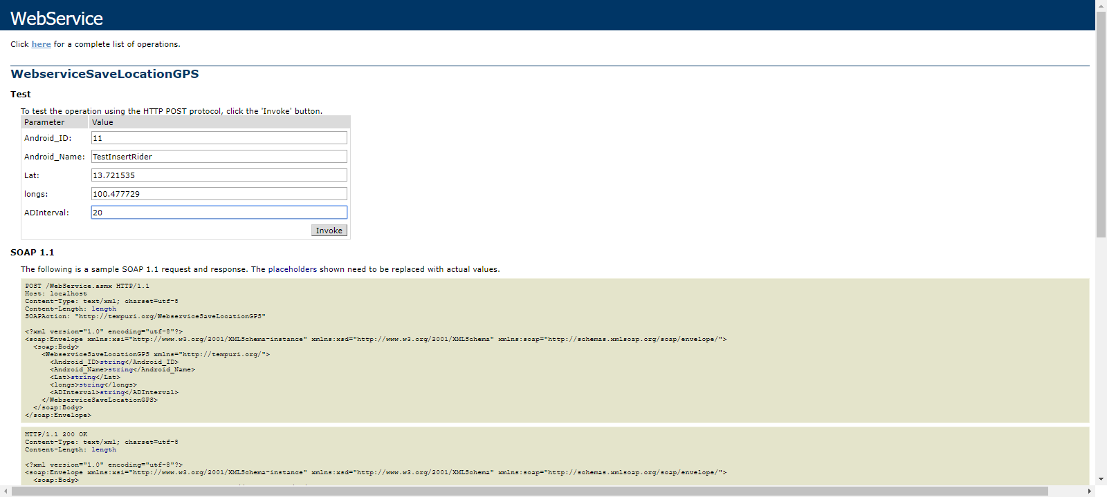

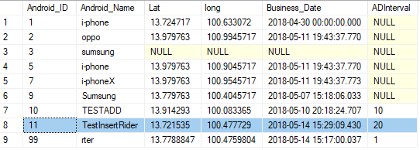
ก่อนทดสอบ เพิ่ม ID ใหม่ |  | หลังทดสอบ เพิ่ม ID ใหม่

ถ้าได้รับค่า ID ที่มีอยู่แล้วจะทำการ Update ข้อมูล

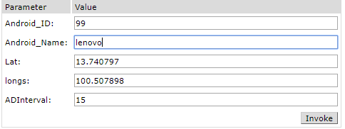

 | ก่อนทดสอบ Update ข้อมูล | หลังทดสอบ Update ข้อมูล

WinApp
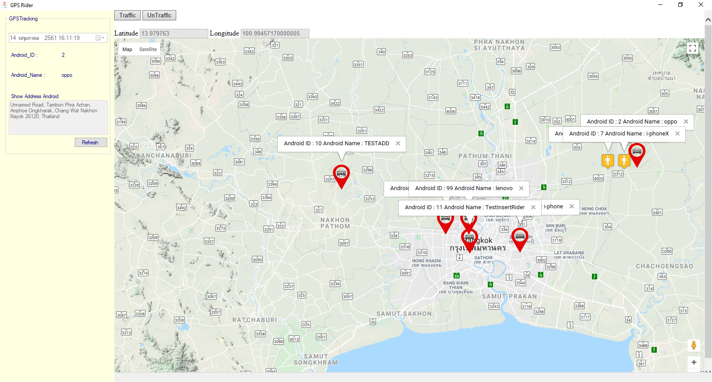
หน้าจอ GPS Rider Module
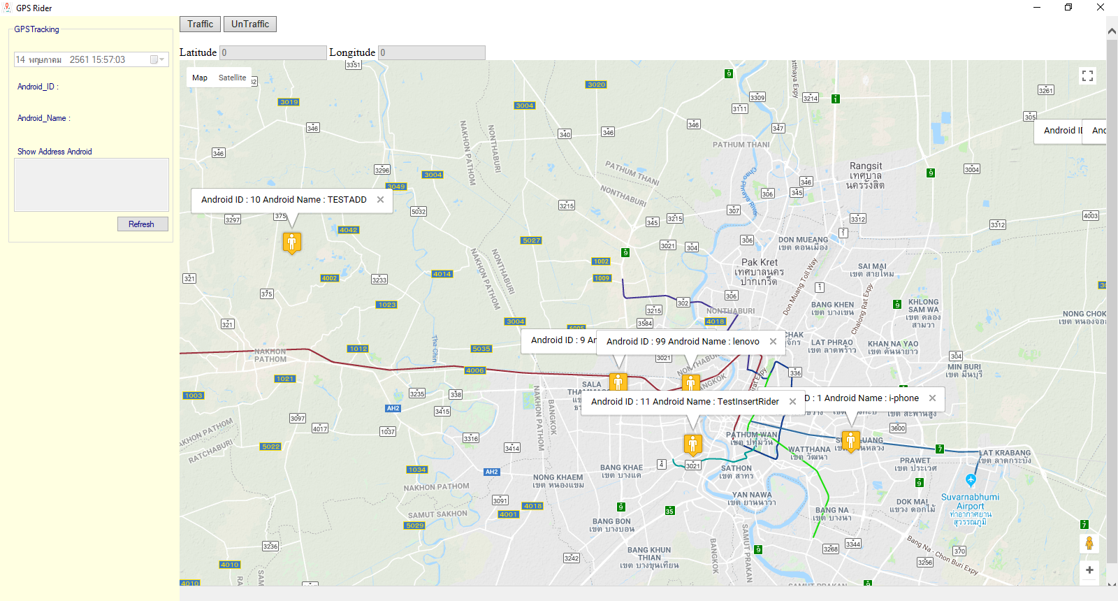

เมื่อเปิดโปรแกรม จะแสดงเป็น ออฟไลน์ก่อน เมื่อถึงเวลาที่ตั้งไว้ จะดึง Location จาก ฐานข้อมูล
 | สัญลักษณ์ รูปคนสีเหลือง คือสถานะ ออฟไลน์ คือ ไม่มีการส่งค่าจาก webservice มาบันทึกลงฐานข้อมูล
 | สัญลักษณ์ รูปหมุดสีแดง คือสถานะ ออนไลน์ คือ มีการส่งค่า จากเว็บ webservice มาบันทึกลงฐานข้อมูล อันนี้จะตรวจสอบจาก DateTime อัพเดทล่าสุด

หน้าจอด้านบนของ Map สามารถดูการจราจรได้ว่ารถติดหรือไม่ คลิกปุ่ม Traffic ถ้าไม่ต้องการกด UnTraffic

ด้านซ้ายมือ จะแสดง วันที่เวลา ปัจจุบัน
 | แสดงรหัส Android
 | แสดงชื่อ Android
 | เมื่อคลิก ที่หมุด จะแสดงที่อยู่ ของหมุดตัวนั้น ว่าอยู่ที่ใด
 | และปุ่ม รีเฟรช จะดึงค่า หมุดแต่ละตัวในแผนที่ จากฐานข้อมูลมาใหม่

ถ้ามีการอัพเดท ที่อยู่จาก Android หมุดจะ เคลื่อนที่จากที่อยู่เดิม ไปยังจุดหมายที่อยู่ปัจจุบัน

